Sheet1
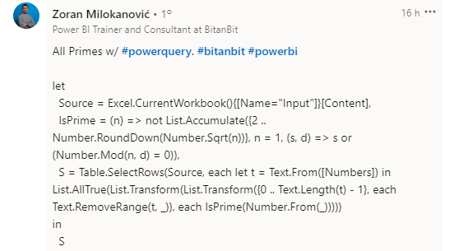
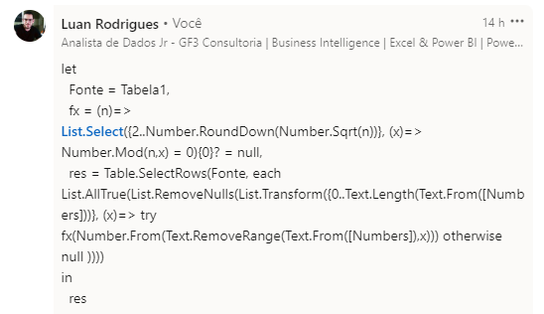
Numbers | Expected Answer
23 | 23
345 | 74177
3571 | 6699437
48930 | 164777333
74177
2067368
6699437
Remova os dígitos em cada posição e liste os números que são primos para todas as ocorrências de remoção. Ex. 371 Remova o dígito da primeira posição, ou seja, 3, 71 é primo Remova o segundo dígito de posição, ou seja, 7, 31 é primo Remova o dígito da terceira posição, ou seja, 1, 37 é primo Ex. 3311 Remova o dígito da primeira posição, ou seja, 3, 311 é primo Remova o segundo dígito de posição, ou seja, 3, 311 é primo Remova o dígito da terceira posição, ou seja, 1, 331 é primo Remova o dígito da quarta posição, ou seja, 1, 331 é primo
80897931
164777333

